2019_12_data
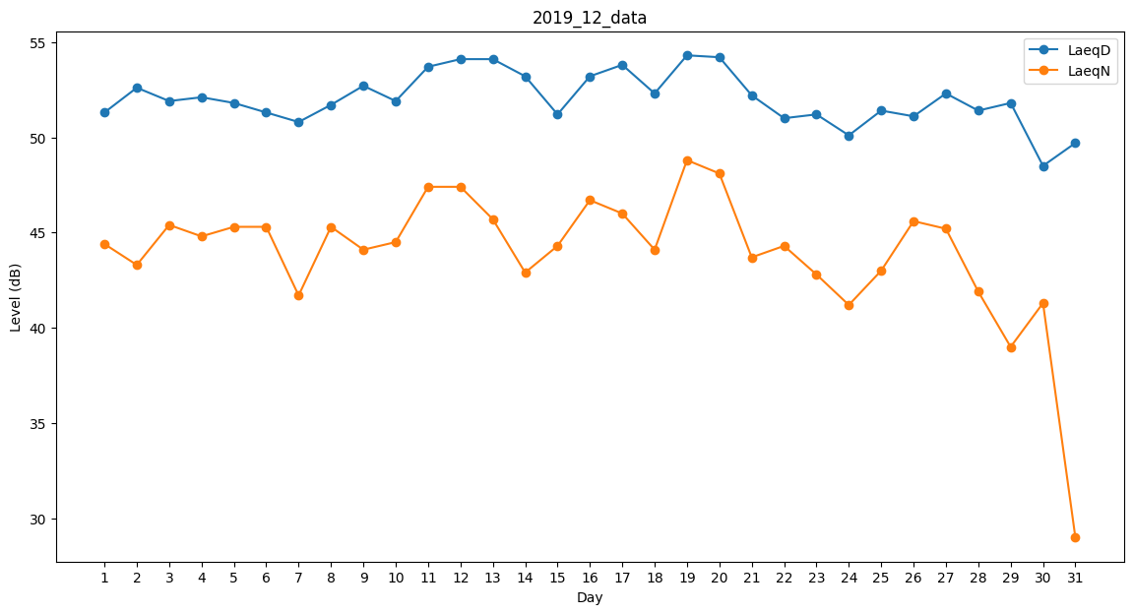
Day | LaeqD | LaeqN
1 | 51.3 | 44.4
2 | 52.6 | 43.3
3 | 51.9 | 45.4
4 | 52.1 | 44.8
5 | 51.8 | 45.3
6 | 51.3 | 45.3
7 | 50.8 | 41.7
8 | 51.7 | 45.3
9 | 52.7 | 44.1
10 | 51.9 | 44.5
11 | 53.7 | 47.4
12 | 54.1 | 47.4
13 | 54.1 | 45.7
14 | 53.2 | 42.9
15 | 51.2 | 44.3
16 | 53.2 | 46.7
17 | 53.8 | 46
18 | 52.3 | 44.1
19 | 54.3 | 48.8
20 | 54.2 | 48.1
21 | 52.2 | 43.7
22 | 51 | 44.3
23 | 51.2 | 42.8
24 | 50.1 | 41.2
25 | 51.4 | 43
26 | 51.1 | 45.6
27 | 52.3 | 45.2
28 | 51.4 | 41.9
29 | 51.8 | 39
30 | 48.5 | 41.3
31 | 49.7 | 29

